상품제안서
송월 프리미엄 디퓨저세트 (뱀부100%180g1매+코코도르200ml1개) | 상품코드: S28108

 |  |  |  |  |  |  | 02-713-8555 | www.synergygift.co.kr
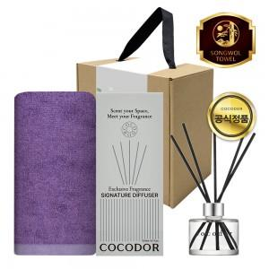

【상세/제작정보】

【인쇄/포장옵션】 | [타올] 실크, [타올] 자수, [띠지] 풀칼라 / 포장불가능

【공급단가】 | 수량 | 50~ | 100~ | 500~ | 1,000~ | 3,000~
*VAT별도 | 단가 | 12,480원 | 12,190원 | 11,800원 | 11,230원 | 10,840원

【상품 URL】 | https://www.synergygift.co.kr:443/src/goods_detail.php?gdno=28108

